关系图
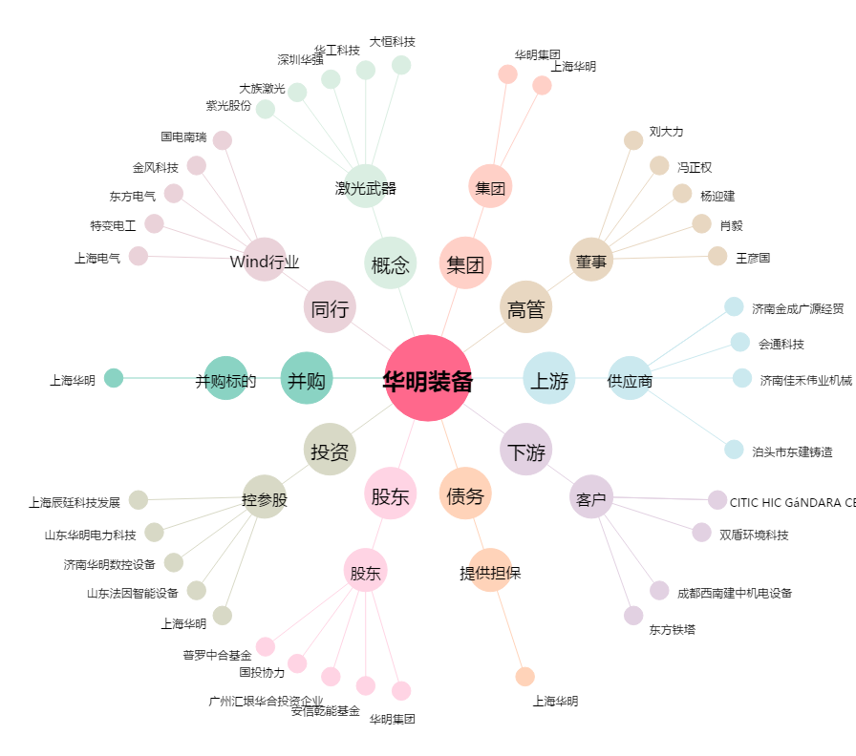
华明装备[002270.SZ] - 关系概览图

